상품제안서
롤베개 신형항공담요 | 상품코드: S24581

 |  |  |  |  |  |  | 02-713-8555 | www.synergygift.co.kr
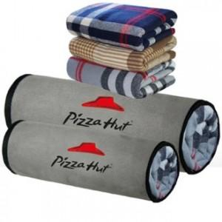

【상세/제작정보】

【인쇄/포장옵션】 | 실크, 자수 / OPP(비닐)

【공급단가】 | 수량 | 100~ | 300~ | 500~ | 1,000~ | 3,000~
*VAT별도 | 70*115 | 9,240원 | 8,710원 | 8,370원 | 8,040원 | 7,830원
 | 150*115 | 16,530원 | 15,730원 | 15,120원 | 14,520원 | 14,150원

【상품 URL】 | https://www.synergygift.co.kr:443/src/goods_detail.php?gdno=24581

